ЗАВТРАК 1 вариант ВЛ
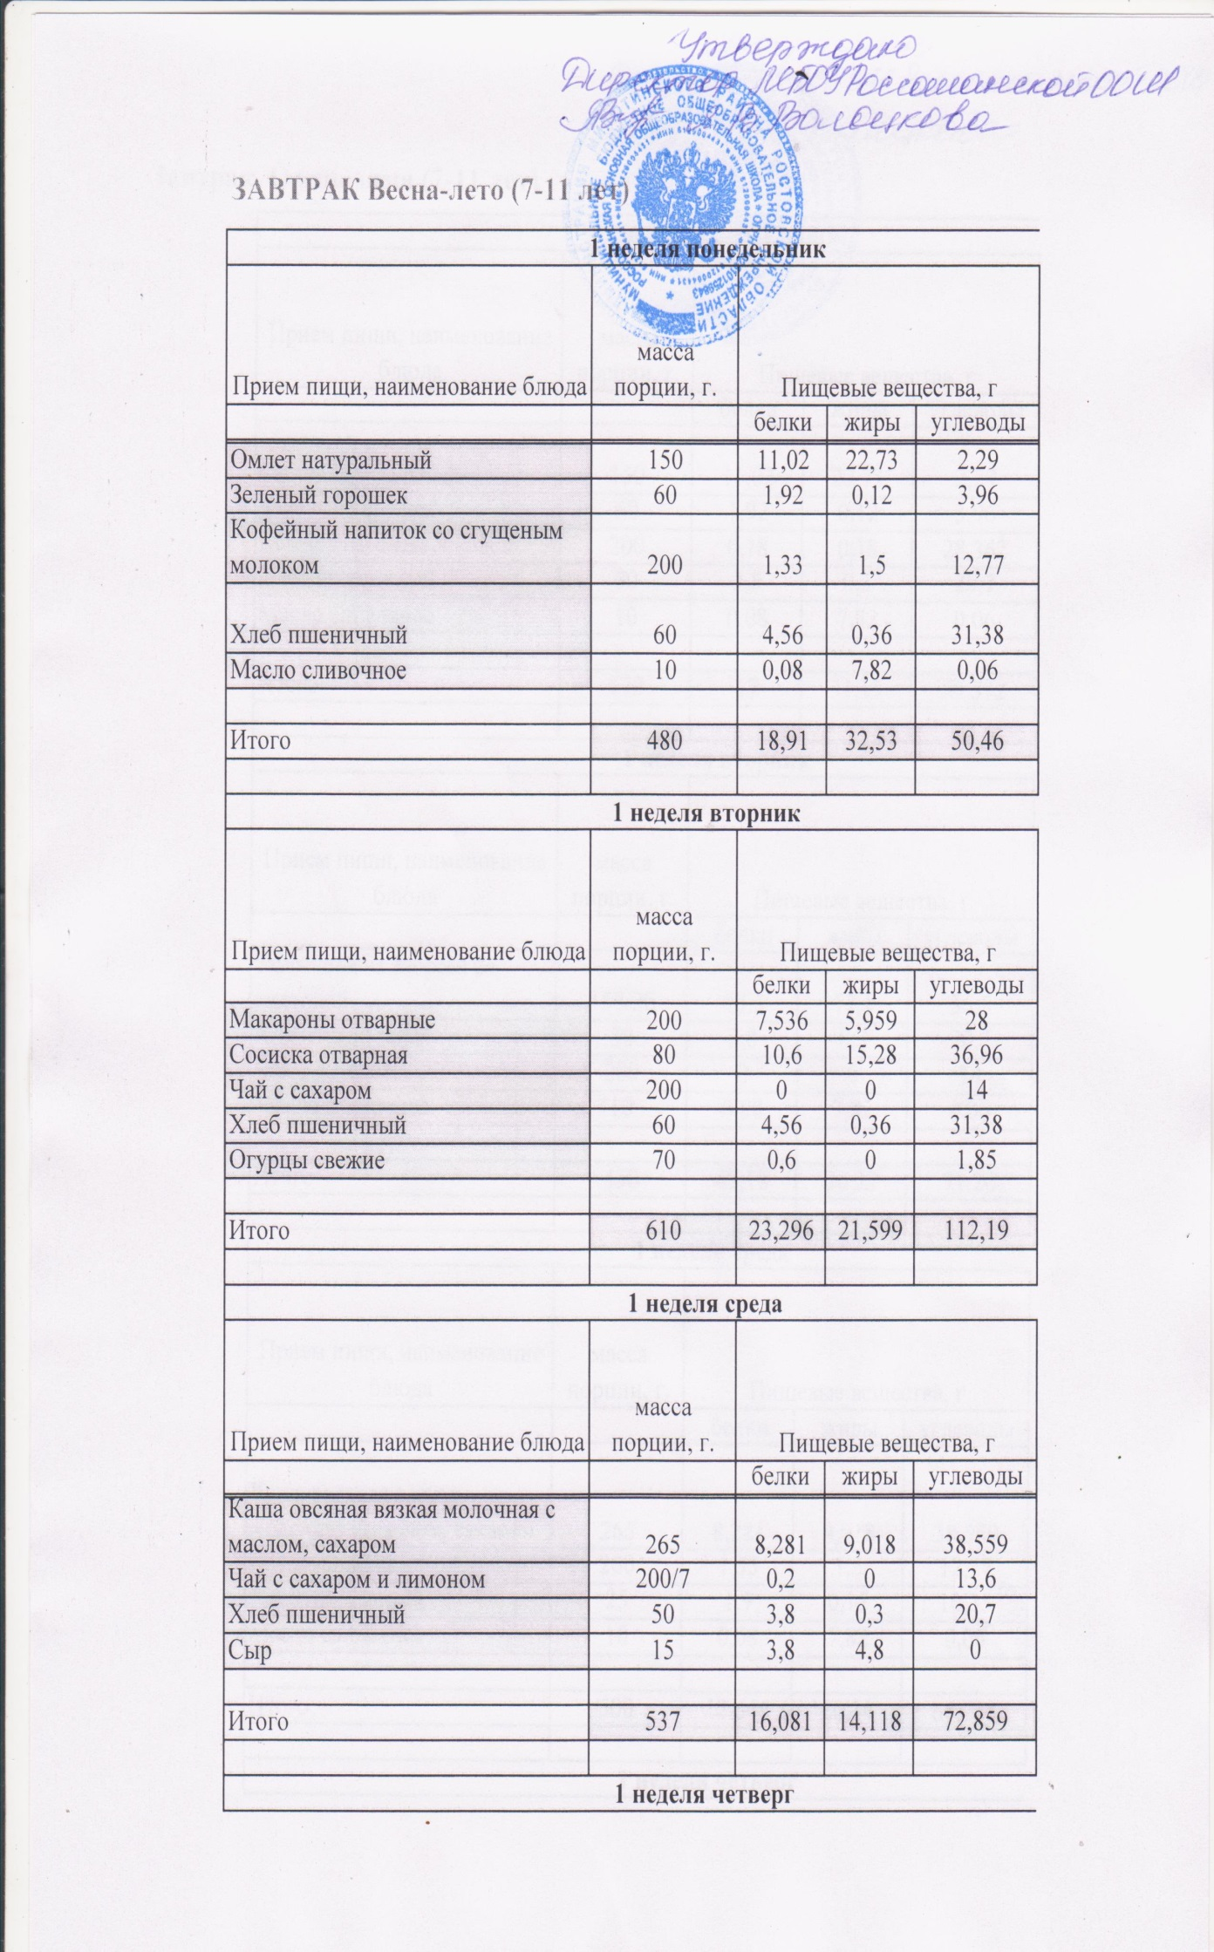
ЗАВТРАК Весна-лето (7-11 лет)
1 неделя понедельник |  |  |  |  |  | 2 неделя понедельник
Прием пищи, наименование блюда | масса порции, г. | Пищевые вещества, г |  |  | Энергетическая ценность, ккал | Прием пищи, наименование блюда | масса порции, г. | Пищевые вещества, г |  |  | Энергетическая ценность, ккал
 |  | белки | жиры | углеводы |  |  |  | белки | жиры | углеводы

Омлет натуральный | 150 | 11.02 | 22.73 | 2.29 | 263.86 | Сосиска отварная | 80 | 10.6 | 15.28 | 36.96 | 255.68
Зеленый горошек | 60 | 1.92 | 0.12 | 3.96 | 24 | Пюре картофельное | 200 | 4.2 | 1.6 | 29.4 | 150
Кофейный напиток со сгущеным молоком | 200 | 1.33 | 1.5 | 12.77 | 149.1 | Зеленый горошек | 60 | 1.92 | 0.12 | 3.96 | 24
Хлеб пшеничный | 60 | 4.56 | 0.36 | 31.38 | 139.8 | Кофейный напиток со сгущеным молоком | 200 | 1.33 | 1.5 | 12.77 | 149.1
Масло сливочное | 10 | 0.08 | 7.82 | 0.06 | 73.3 | Хлеб пшеничный | 50 | 3.8 | 0.3 | 20.7 | 117

Итого | 480 | 18.91 | 32.53 | 50.46 | 650.06 | Итого | 590 | 21.85 | 18.8 | 103.79 | 695.78

1 неделя вторник |  |  |  |  |  | 2 неделя вторник
Прием пищи, наименование блюда | масса порции, г. | Пищевые вещества, г |  |  | Энергетическая ценность, ккал | Прием пищи, наименование блюда | масса порции, г. | Пищевые вещества, г |  |  | Энергетическая ценность, ккал
 |  | белки | жиры | углеводы |  |  |  | белки | жиры | углеводы
Макароны отварные | 200 | 7.536 | 5.959 | 28 | 276.11 | Омлет натуральный | 150 | 11.02 | 22.73 | 2.29 | 263.86
Сосиска отварная | 80 | 10.6 | 15.28 | 36.96 | 255.68 | Икра кабачковая | 100 | 0.5 | 2 | 3.25 | 32.8
Чай с сахаром | 200 | 0 | 0 | 14 | 56 | Чай с сахаром и лимоном | 200/7 | 0.2 | 0 | 13.6 | 56
Хлеб пшеничный | 60 | 4.56 | 0.36 | 31.38 | 139.8 | Хлеб пшеничный | 25 | 1.9 | 0.15 | 10.35 | 58.5
Огурцы свежие | 70 | 0.6 | 0 | 1.85 | 10.4 | Масло сливочное | 10 | 0.08 | 7.82 | 0.06 | 73.3

Итого | 610 | 23.296 | 21.599 | 112.19 | 737.99 | Итого | 492 | 13.7 | 32.7 | 29.55 | 484.46

1 неделя среда |  |  |  |  |  | 2 неделя среда
Прием пищи, наименование блюда | масса порции, г. | Пищевые вещества, г |  |  | Энергетическая ценность, ккал | Прием пищи, наименование блюда | масса порции, г. | Пищевые вещества, г |  |  | Энергетическая ценность, ккал
 |  | белки | жиры | углеводы |  |  |  | белки | жиры | углеводы

Каша овсяная вязкая молочная с маслом, сахаром | 265 | 8.281 | 9.018 | 38.559 | 269.33 | Сырники (запеканка) из творога со сметаной | 142/22 | 44.852 | 37.629 | 32.939 | 155.2
Чай с сахаром и лимоном | 200/7 | 0.2 | 0 | 13.6 | 56 | Какао с молоком | 200 | 3.8 | 3.1 | 25.17 | 145
Хлеб пшеничный | 50 | 3.8 | 0.3 | 20.7 | 117 | Хлеб пшеничный | 50 | 3.8 | 0.3 | 20.7 | 117
Сыр | 15 | 3.8 | 4.8 | 0 | 60

Итого | 537 | 16.081 | 14.118 | 72.859 | 502.33 | Итого | 414 | 52.452 | 41.029 | 78.809 | 417.2

1 неделя четверг |  |  |  |  |  | 2 неделя четверг
Прием пищи, наименование блюда | масса порции, г. | Пищевые вещества, г |  |  | Энергетическая ценность, ккал | Прием пищи, наименование блюда | масса порции, г. | Пищевые вещества, г |  |  | Энергетическая ценность, ккал
 |  | белки | жиры | углеводы |  |  |  | белки | жиры | углеводы

Тефтели из говядины с соусом | 115/50 | 16.7 | 23.5 | 19.2 | 165 | Рыба, тушенная с овощами | 100/50 | 24.2 | 7.8 | 5.17 | 89
Пюре картофельное | 200 | 4.2 | 1.6 | 29.4 | 150 | Картофель отварной | 150 | 3.5 | 4.5 | 23.7 | 253.06
Огурцы свежие | 70 | 0.6 | 0 | 1.85 | 10.4 | Огурцы свежие | 70 | 0.6 | 0 | 1.85 | 10.4
Хлеб пшеничный | 50 | 3.8 | 0.3 | 20.7 | 117 | Хлеб пшеничный | 25 | 1.9 | 0.15 | 10.35 | 58.5
Масло сливочное | 10 | 0.08 | 7.82 | 0.06 | 73.3 | Масло сливочное | 10 | 0.08 | 7.82 | 0.06 | 73.3
Чай с сахаром | 200 | 0 | 0 | 14 | 56 | Чай с сахаром | 200 | 0 | 0 | 14 | 56
Итого | 695 | 25.38 | 33.22 | 85.21 | 571.7 | Итого | 605 | 30.28 | 20.27 | 55.13 | 540.26

1 неделя пятница |  |  |  |  |  | 2 неделя пятница
Прием пищи, наименование блюда | масса порции, г. | Пищевые вещества, г |  |  | Энергетическая ценность, ккал | Прием пищи, наименование блюда | масса порции, г. | Пищевые вещества, г |  |  | Энергетическая ценность, ккал
 |  | белки | жиры | углеводы |  |  |  | белки | жиры | углеводы
Запеканка из творога со сметаной | 150/20 | 40.3 | 12.1 | 36.5 | 252 | Куры, тушенные в соусе | 100/100 | 28.3 | 32.4 | 6.5 | 430
Хлеб пшеничный | 50 | 3.8 | 0.3 | 20.7 | 117 | Каша пшеничная | 150 | 5.8 | 5.7 | 34 | 210
Чай с сахаром | 200 | 0 | 0 | 14 | 56 | Кофейный напиток | 200 | 1.33 | 1.5 | 12.77 | 149.1
Масло сливочное | 10 | 0.08 | 7.82 | 0.06 | 73.3 | Хлеб пшеничный | 50 | 3.8 | 0.3 | 20.7 | 117

Итого | 430 | 44.18 | 20.22 | 71.26 | 498.3
 |  |  |  |  |  | Итого | 600 | 39.23 | 39.9 | 73.97 | 906.1

ЗАВТРАК 2 вариант ОЗ
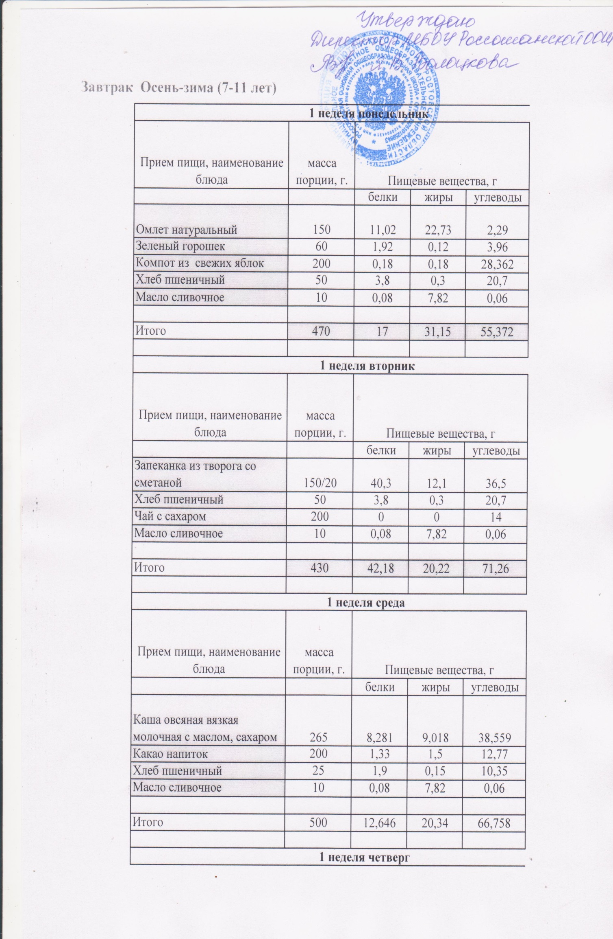
Завтрак Осень-зима (7-11 лет)
 | 1 неделя понедельник |  |  |  |  |  | 2 неделя понедельник
 | Прием пищи, наименование блюда | масса порции, г. | Пищевые вещества, г |  |  | Энергетическая ценность, ккал | Прием пищи, наименование блюда | масса порции, г. | Пищевые вещества, г |  |  | Энергетическая ценность, ккал
 |  |  | белки | жиры | углеводы |  |  |  | белки | жиры | углеводы
 | Омлет натуральный | 150 | 11.02 | 22.73 | 2.29 | 263.86 | Сырники (запеканка) из творога со сметаной | 142/22 | 44.852 | 37.629 | 32.939 | 155.2
 | Зеленый горошек | 60 | 1.92 | 0.12 | 3.96 | 24 | Какао с молоком | 200 | 3.8 | 3.1 | 25.17 | 145
 | Компот из свежих яблок | 200 | 0.18 | 0.18 | 28.362 | 116.91 | Хлеб пшеничный | 50 | 3.8 | 0.3 | 20.7 | 117
 | Хлеб пшеничный | 50 | 3.8 | 0.3 | 20.7 | 117 | Масло сливочное | 10 | 0.08 | 7.82 | 0.06 | 73.3
 | Масло сливочное | 10 | 0.08 | 7.82 | 0.06 | 73.3 | Сыр | 15 | 3.8 | 4.8 | 0 | 60

 | Итого | 470 | 17 | 31.15 | 55.372 | 595.07 | Итого | 439 | 56.332 | 53.649 | 78.869 | 550.5

 | 1 неделя вторник |  |  |  |  |  | 2 неделя вторник
 | Прием пищи, наименование блюда | масса порции, г. | Пищевые вещества, г |  |  | Энергетическая ценность, ккал | Прием пищи, наименование блюда | масса порции, г. | Пищевые вещества, г |  |  | Энергетическая ценность, ккал
 |  |  | белки | жиры | углеводы |  |  |  | белки | жиры | углеводы
 | Запеканка из творога со сметаной | 150/20 | 40.3 | 12.1 | 36.5 | 252 | Сосиска отварная | 80 | 10.6 | 15.28 | 36.96 | 255.68
 | Хлеб пшеничный | 50 | 3.8 | 0.3 | 20.7 | 117 | Макароны отварные | 200 | 7.536 | 5.959 | 48.031 | 276.11
 | Чай с сахаром | 200 | 0 | 0 | 14 | 56 | Кофейный напиток | 200 | 1.33 | 1.5 | 12.77 | 149.1
 | Масло сливочное | 10 | 0.08 | 7.82 | 0.06 | 73.3 | Хлеб пшеничный | 50 | 3.8 | 0.3 | 20.7 | 117
 |  |  |  |  |  |  | Зеленый горошек | 60 | 1.92 | 0.12 | 3.96 | 24
 | Итого | 430 | 42.18 | 20.22 | 71.26 | 498.3 | Итого | 590 | 25.186 | 23.159 | 122.421 | 821.89

 | 1 неделя среда |  |  |  |  |  | 2 неделя среда
 | Прием пищи, наименование блюда | масса порции, г. | Пищевые вещества, г |  |  | Энергетическая ценность, ккал | Прием пищи, наименование блюда | масса порции, г. | Пищевые вещества, г |  |  | Энергетическая ценность, ккал
 |  |  | белки | жиры | углеводы |  |  |  | белки | жиры | углеводы
 | Каша овсяная вязкая молочная с маслом, сахаром | 265 | 8.281 | 9.018 | 38.559 | 269.33 | Каша рисовая вязкая молочная с маслом, сахаром | 265 | 6.3 | 7.09 | 44.8 | 269
 | Какао напиток | 200 | 1.33 | 1.5 | 12.77 | 149.1 | Чай с сахаром | 200 | 0 | 0 | 14 | 56
 | Хлеб пшеничный | 25 | 1.9 | 0.15 | 10.35 | 58.5 | Хлеб пшеничный | 25 | 1.9 | 0.15 | 10.35 | 58.5
 | Масло сливочное | 10 | 0.08 | 7.82 | 0.06 | 73.3 | Сыр | 15 | 3.8 | 4.8 | 0 | 60

 | Итого | 500 | 12.646 | 20.34 | 66.758 | 449.395 | Итого | 505 | 12 | 12.04 | 69.15 | 443.5

 | 1 неделя четверг |  |  |  |  |  | 2 неделя четверг
 | Прием пищи, наименование блюда | масса порции, г. | Пищевые вещества, г |  |  | Энергетическая ценность, ккал | Прием пищи, наименование блюда | масса порции, г. | Пищевые вещества, г |  |  | Энергетическая ценность, ккал
 |  |  | белки | жиры | углеводы |  |  |  | белки | жиры | углеводы

 |  |  |  |  |  |  | Омлет натуральный | 150 | 11.02 | 22.73 | 2.29 | 263.86
 | Оладьи из печени | 86 | 18.4 | 17.8 | 11.05 | 279 | Икра кабачковая | 100 | 0.5 | 2 | 3.25 | 32.8
 | Каша пшеничная | 150 | 5.8 | 5.7 | 34 | 210 | Кофейный напиток | 200 | 1.33 | 1.5 | 12.77 | 149.1
 | Кофейный напиток | 200 | 1.33 | 1.5 | 12.77 | 149.1 | Хлеб пшеничный | 25 | 1.9 | 0.15 | 10.35 | 58.5
 | Хлеб пшеничный | 50 | 3.8 | 0.3 | 20.7 | 117
 | Огурец соленый | 75 | 0.6 | 0 | 1.3 | 9.8 | Итого | 475 | 14.75 | 26.38 | 28.66 | 504.26
 | Сыр | 15 | 3.8 | 4.8 | 0 | 60
 | Итого | 576 | 23.332 | 17.415 | 75.42 | 574.93
 | 1 неделя пятница |  |  |  |  |  | 2 неделя пятница
 | Прием пищи, наименование блюда | масса порции, г. | Пищевые вещества, г |  |  | Энергетическая ценность, ккал | Прием пищи, наименование блюда | масса порции, г. | Пищевые вещества, г |  |  | Энергетическая ценность, ккал
 |  |  | белки | жиры | углеводы |  |  |  | белки | жиры | углеводы

 | Колбаса варенная отварная | 80 | 10.5 | 17.8 | 1.2 | 205 | Биточки рыбные | 78 | 14.8 | 5.4 | 15.5 | 165
 | Каша гречневая вязкая | 150 | 4.5 | 5.1 | 21.9 | 151 | Картофель отварной | 150 | 3.5 | 4.5 | 23.7 | 253.06
 | Хлеб пшеничный | 50 | 3.8 | 0.3 | 20.7 | 117 | Огурец соленый | 75 | 0.6 | 0 | 1.3 | 9.8
 | Чай с сахаром | 200 | 0 | 0 | 14 | 56 | Хлеб пшеничный | 25 | 1.9 | 0.15 | 10.35 | 58.5
 | Огурец соленый | 75 | 0.6 | 0 | 1.3 | 9.8 | Чай с сахаром | 200 | 0 | 0 | 14 | 56

 | Итого | 555 | 19.4 | 23.2 | 59.1 | 538.8 | Итого | 528 | 20.8 | 10.05 | 64.85 | 542.36

